宿泊のご案内
■宿泊のご案内（５月１６日のご宿泊）

〇期間中、利賀村内の飲食店はランチ営業のみです。そのため、食事のついていない施設を利用される場合は交流会に参加いただくか、もしくは食料をご持参いただきますようお願いいたします。
施 設 | 交流会参加（交流会が夕食） ※交流会会費が別途必要です |  | 交流会不参加（宿泊施設にて夕食） |  | 備 考
 | 大人（中学生以上） | 小人（小学生） | 大人（中学生以上） | 小人（小学生）
天竺温泉の郷 | ６,５００円 （1泊朝食付） | ５,０００円 （1泊朝食付） | 交流会参加が条件 | 交流会参加が条件 | https://www.tenjiku-onsen.com/
民宿 | ５,８００円 （1泊朝食付） | ５,３００円 （1泊朝食付） | ８,３００円 （1泊2食付） | ７,３００円 （1泊2食付） | https://www.shokoren-toyama.or.jp/~toga/stay.html
民泊（一般家庭へ宿泊） | ４,５００円 （1泊朝食弁当付） | ２,０００円 （1泊朝食弁当付） | 交流会参加が条件 | 交流会参加が条件 | ※相部屋となる可能性があります。
富山県利賀芸術公園 利賀創造交流館 | ２,５００円 （1泊朝食付） | １,０００円 （1泊朝食付） ※中学生は小人 | 交流会参加が条件 | 交流会参加が条件 | http://www.togapk.net/kouryukan/ ※相部屋となる可能性があります。

利賀国際キャンプ場 コテージ | 直接お問い合わせください。 0763-68-2556 https://www.toga-camp.com/ |  |  |  |  | 交流会参加必須？？

※大会前日の５月１５日（金）に宿泊を希望される方は、直接宿泊施設へお申し込みください。なお、上記とは宿泊費が異なります。
※４月中旬に宿泊・バス・オプショナルツアー等の詳細を郵送します。その案内書をもとに料金をお振込みいただきます。キャンセル料も発生しますので、変更の場合は必ずご連絡ください。
※交流会会場は、利賀国際キャンプ場（スタート・ゴール地点）にあるグルメ館です。
※民宿・民泊については、お申し込み後に大会事務局で宿泊先を割り振りさせていただきます。
※できるだけ第一希望の宿泊施設を手配しますが、人数オーバーなどでやむおえず第二・三希望となる場合もございます。ご了承ください。
※選手同士の同宿、同部屋等の希望も可能な限り承ります。また、選手以外の家族や友人の方も、選手と同料金でお泊りいただけます。グループ内で相談のうえお申し込みください。
※１名様でご参加の場合、相部屋となる場合がございます。宿泊施設の少ない地域ですのでご了承願います。

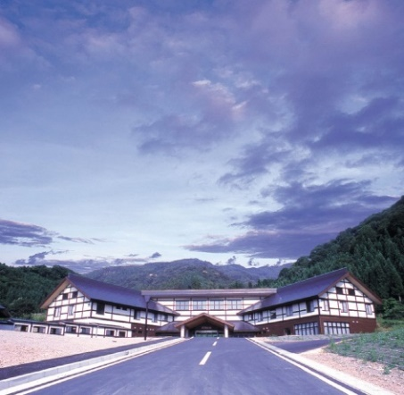
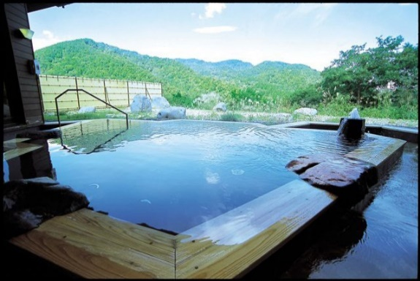
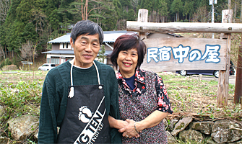
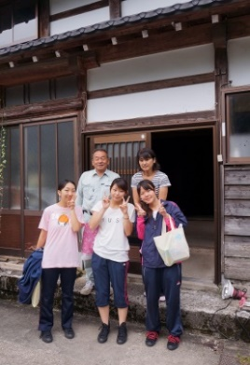
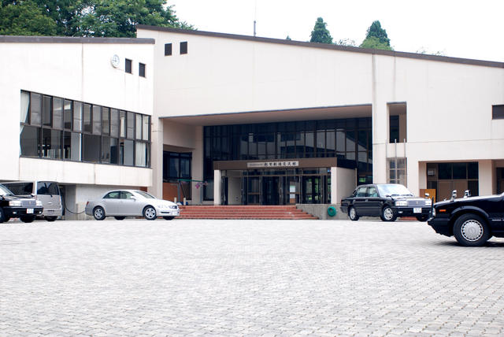

地域の話を聞くなら民宿！
民泊は家族のような雰囲気
相部屋で手軽に泊まるなら利賀創造交流館
露天風呂も充実！天竺温泉の郷

